Pipeline
object space

world space

eye space |  | (形成viewing frustum)

这个过程是“投影”
CVV |  | 裁剪

映射
clip&project space

视点去除（裁剪）可以在GPU中进行，也可以用C++在CPU中处理
ORGE：面向对象的渲染引擎

Primitive Assembly |  | 图元装配：点成线成面，再次裁剪

Triangle Setup

Rasterization |  | 画线、填充算法

Pixel Operation |  | 1.消除被遮挡面 | 2.根据坐标查纹理值 | 3.Alpha混合技术 (需按Z序绘制透明体) | 4.Alpha混合技术

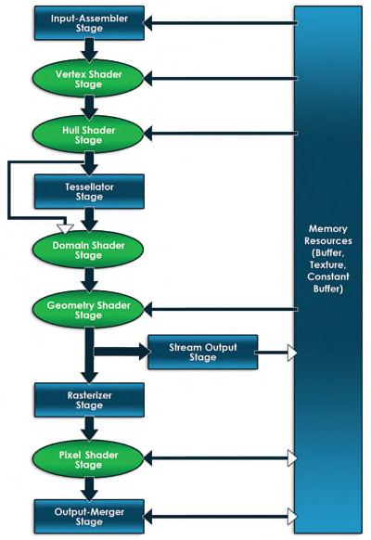
在图形编程中，你需要对两个处理器都都编写软件，对于CPU应用程序使用通用的语言，比如C++，对于GPU则使用HLSL。DirectX是系统之间的桥梁。
 |  |  |  | 这些箭头指示了数据从一个阶段流向下一个阶段。跨越图右边的大矩形指定了显存里面的资源，双向箭头指明了某个阶段和资源之间的可以读写。可编程（使用HLSL）阶段使用圆角矩形表示。

你不仅仅只考虑内存，你同样需要考虑CPU和GPU之间的总线。你所使用数据的每一个bit都要从图形总线（比如PCI Express）上从应用层传输到显卡上。这种总线传输很慢（相对CPU到RAM或者GPU到VRAM），因为减少传输的数据量是非常重要的。

Vertex Buffers 除了坐标位置，Direct3D允许程序员完全自己定义一种vertex。你可以定义你自己的Vertices所包含的数据，并通过input layout告诉Direct3D该vertex格式。 Index Buffers Index buffers是输送到IA阶段的第二种（可选的）数据类型。

 | 初始化D3D11 |  | 1、创建Device、DeviceContext ID3D11Device:指代GPU ID3D11DeviceContext:由于DirectX 11支持多线程，ID3D11Device一分为二，当使用ID3D11Device加载模型时，可以使用ID3D11DeviceContext继续渲染 （管道可编程部分可编程修改，不可编程部分可通过设置device context以修改）

 |  |  | 2、创建交换链、渲染目标 IDXGISwapChain：交换链用于交换双缓冲，以DXGI_SWAP_CHAIN_DESC描述 ID3D11RenderTargetView:一般是一张2D纹理，管道出口。以DXGI_MODE_DESC描述

 |  |  | 创建函数： D3D11CreateDeviceAndSwapChain(）：创建Device、交换链 CreateRenderTargetView（）：创建渲染目标

 |  |  | 3、设置渲染目标 OMSetRenderTargets(）

交换链
缓冲区

 | 管道前置准备 |  | 1、创建缓冲区（Vertex、Index、BackBuffer等） 缓冲区描述：D3D11_BUFFER_DESC 缓冲区数据描述：D3D11_SUBRESOURCE_DATA ID3D11Device::CreateBuffer()

 |  |  | 2、设置输入 / 解析数据格式 数据格式描述：D3D11_INPUT_ELEMENT_DESC D3D11_INPUT_ELEMENT_DESC _格式[] = { {"POSITION", 0, DXGI_FORMAT_R32G32B32_FLOAT, 0, 0, D3D11_INPUT_PER_VERTEX_DATA, 0}, {"COLOR", 0, DXGI_FORMAT_R32G32B32A32_FLOAT, 0, 12, D3D11_INPUT_PER_VERTEX_DATA, 0} }; ID3D11Device::CreateInputLayout() 可以使用ARRAYSIZE()计算数据格式尺寸。

 |  |  | 3、激活设置 ID3D11DeviceContext::IASetVertexBuffers() ID3D11DeviceContext::IASetVertexBuffers() ID3D11DeviceContext::IASetInputLayout() ID3D11DeviceContext::IASetPrimitiveTopology()——>设置图元

 |  |  | 4、将数据传输到IA ID3D11DeviceContext::Draw()

 |  |  | 将WVP发送到Effect file之前需要对矩形进行行列互换的变换

 | Input Assembler (IA) Stage

 | Pixel Shader Stage （可编程） |  | 1、加载编译Shader文件：D3DX11CompileFromFile（） 2、创建Shader：ID3D11Device::CreateVertexShader（）（ID3D11Device::CreatePixelShader（）同理） 3、绑定Shader到当前管道：ID3D11DeviceContext::VSSetShader()（ID3D11DeviceContext::PSSetShader()同理）

 | D3D11三个新的阶段
 | 3个阶段都是利用镶嵌直接在GPU中生成图元，低模——>高模速度快
 | Hull Shader Stage （可编程） |  | 计算何处添加顶点以增加模型细节

 | Tessellator Stage （固定） |  | 镶嵌图元

 | Domain Shader Stage （可编程）

 | Geometry Shader Stage （可编程） |  | 可以增加/删除图元

 | Stream Output Stage |  | 输出格式为lists，不完整图元不被输出

 | Rasterization Stage Stage |  | 图元通过插值顶点值转换为像素，作简单裁剪 ID3D11DeviceContext::RSSetViewports()可设置Viewports以裁剪
 |  |  |  |  |  | 此阶段对全部顶点数据插值

 | Pixel Shader Stage （可编程）

 | Output Merger Stage |  | 手握像素片段和深度，决定哪个像素片段将被渲染到渲染目标之上 ID3D11DeviceContext::OMSetRenderTargets()可设置渲染目标

 | IDXGISwapChain::Present()交换链将后缓冲显示到屏幕

DXMath_数学库
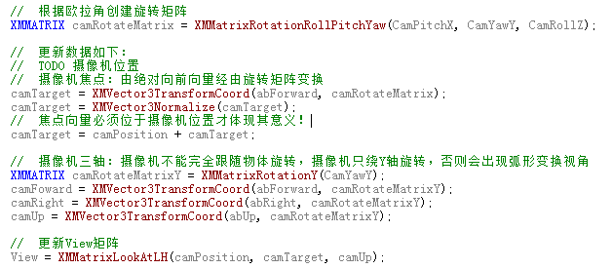
DX数学库
#include<xnamath.h> #include<DirectXMath.h>

Vector | 创建float型4维向量：XMVectorSet（ @ x @ y @ z @ w ）

 | 获取Vector分量： XMVectorGetX（） XMVectorGetY（） XMVectorGetZ（）

旋转、位移、缩放 |  | WVP

位移矩阵 | XMMatrixTranslation（ @ x轴偏移 @ y轴偏移 @ z轴偏移 ） | World | 创建4*4单位矩阵：XMMatrixIdentity（）

 |  | View | 创建基于左手坐标系的View矩阵：XMMatrixLookAtLH（ @ 眼睛位置（即视线起点） @ 焦点位置（即视线终点） @ 绝对向上向量 ）

旋转矩阵 | XMMatrixRotationAxis（ @ 旋转轴 @ 旋转角度 ）

 |  | Projection | 创建基于左手坐标系的Projection矩阵：XMMatrixPerspectiveFovLH（ @ 视锥垂直角度 @ 纵横比 @ 近裁剪面 @ 远裁剪面 ）

缩放矩阵 | XMMatrixScaling（ @ x轴偏移 @ y轴偏移 @ z轴偏移 ）

 |  | 1、创建World矩阵 2、创建View矩阵 3、创建Projection矩阵 4、最终矩阵 = W * V * P
1、创建位移矩阵 2、创建旋转矩阵 3、创建缩放矩阵 4、World矩阵 = 缩放矩阵 * 旋转矩阵 * 位移矩阵 * World矩阵

对向量进行矩阵变换：XMVector3TransformCoord（ @ 将要变换的向量， @ 变换向量的矩阵 ）

矩阵传入GPU之前必须经过转置：XMMatrixTranspose（ @ 将要传入的矩阵 ）

欧拉角 | 坐标系{B}相对于参考坐标系{A}旋转2种方式： 1、XYZ欧拉角：绕参考坐标系轴 {B}绕{A}的x轴旋转a， {B}绕{A}的y轴旋转b， {B}绕{A}的z轴旋转c。 2、ZYX欧拉角：绕自身坐标系轴 {B}绕自身z轴旋转c， {B}绕自身y轴旋转b， {B}绕自身z轴旋转a。

四元数 | 四元数可存储旋转轴和旋转角度，描述任意旋转

 | 四元数乘法： 四元数的乘法的意义类似于矩阵的乘法，可以表示旋转的合成

Direct Math相关

摄像机
CamPos： 摄像机位置 CamTarget：摄像机焦点 CamForward：摄像机相对向前向量 CamRight： 摄像机相对向右向量 CamUp： 摄像机相对向上向量 Forward： 绝对向前向量 Right： 绝对向右向量 Up： 绝对向上向量

Win32
 |  |  |  | 事件处理程序 | ：最终需要返回DefWindowProc（）调用缺省的消息处理程序

3
WinMain() |  |  |  | WinProc()

 | GetMessage() |  |  | {
 |  |  |  | WM_Create
 |  |  |  | WM_Paint |  | 窗口 |  | 用户输入
1
 |  |  |  | …
 | TranslateMessage() |  |  | …
 |  |  |  | WM_Destroy
4
 |  |  |  | }

2
 | DispatchMessage()

 |  |  |  | 消息队列
 |  |  |  | msg1
 | 游戏逻辑 |  |  | msg2
 |  |  |  | .
 |  |  |  | .
 |  |  |  | . |  |  | GetMessage（）可以替换成PeekMessage（）
 | AI | 渲染 | 物理 | . |  |  | 相较于GetMessage，PeekMessage（）检测消息队列中是否有消
 |  |  |  | . |  |  | 息，有的话则处理，没有则重复处理其他游戏逻辑
 |  |  |  | .
 |  |  |  | . |  |  | Peek多出最后一个参数:可以PM_REMOVE或PM_NOREMOVE，决定消
 |  |  |  | . |  |  | 息处理只在是否移出队列
 |  |  |  | .
 |  |  |  | . |  |  | 当从消息队列中收到WM_QUIT时，退出主事件循环
 |  |  |  | .
 |  |  |  | .
 |  |  |  | msgN

D3D11_基础
错误

接口对象创建之后必须销毁，即IKKKK的对象必须Releaser()

初始化D3D11

Context
每一段程序都有很多外部变量。只有像Add这种简单的函数才是没有外部变量的。一旦你的一段程序有了外部变量，这段程序就不完整，不能独立运行。你为了使他们运行，就要给所有的外部变量一个一个写一些值进去。这些值的集合就叫上下文(Context)。 譬如说在C++的lambda表达是里面，[写在这里的就是上下文](int a, int b){ ... }

ID3D11Device | 指代GPU

ID3D11DeviceContext | 由于DirectX 11支持多线程，ID3D11Device一分为二，当使用ID3D11Device加载模型时，可以使用ID3D11DeviceContext继续渲染

IDXGISwapChain | 交换链用于交换双缓冲

 | 描述：DXGI_SWAP_CHAIN_DESC： @BufferDesc：是一个DXGI_MODE_DESC结构体，描述交换链的BackBuffer @SampleDesc：是一个DXGI_SAMPLE_DESC结构体，描述采样方式： { @Count： @Quality： } @BufferUsage：是一个DXGI_USAGE枚举值，描述CPU对BackBuffer的访问。在此指定DXGI_USAGE_RENDER_TARGET_OUTPUT表示将渲染图像到BackBuffer。 @BufferCount：将使用的BackBuffer的数量 @OutputWindow：窗口句柄 @Windowed：窗口模式 @SwapEffect：是一个DXGI_SWAP_EFFECT枚举值，表示在交换前后缓冲时，驱动程序的应做工作。设置DXGI_SWAP_EFFECT_DISCARD可使驱动程序自己决定该做什么。 @Flags：是一个DXGI_SWAP_CHAIN_FLAG枚举值，描述交换链的其它行为。一般只使用DXGI_SWAP_CHAIN_FLAG_ALLOW_MODE_SWITCH，表示在切换窗口全屏时更新监视器的分辨率。

ID3D11RenderTargetView | 管道出口,一般是一张2D纹理。可以将BackBuffer绑定到渲染目标，使管道渲染到BackBuffer中

 | 描述：DXGI_MODE_DESC： @width： @height： @RefreshRate：每秒刷新的帧数，60帧则为60 @Format：是一个DXGI_FORMAT枚举值，描述显示格式，如DXGI_FORMAT_R8G8B8A8_UNORM表示32位uint，rgba分别占8位。 @ScanlineOrdering：是一个DXGI_MODE_SCANLINE_ORDER枚举值，描述光栅器扫描渲染的方式，使用双缓冲时一般设置DXGI_MODE_SCANLINE_ORDER_UNSPECIFIED即可 @Scaling：是一个DXGI_MODE_SCALING枚举值，描述图像拉伸方式，可以指定3种方式： { DXGI_MODE_SCALING_UNSPECIFIED：不指定 DXGI_MODE_SCALING_CENTERED：不拉伸 DXGI_MODE_SCALING_STRETCHED：拉伸以适应屏幕分辨率 }

创建 | 1、创建交换链 + Device + DeviceContext： D3D11CreateDeviceAndSwapChain（ @ 视频适配器的指针，设置为NULL @ 是一个D3D_DRIVER_TYPE枚举值，描述d3d以何方式实现。在此使用D3D_DRIVER_TYPE_HARDWARE表示d3d以GPU方式实现。 @ 是一个指向DLL的HMODULE句柄，用于实现软光栅。在此设置为NULL @ 设置为NULL @ 一个数组指针，数组类型为D3D_FEATURE_LEVEL枚举值，表示将使用哪个版本的DX特性，在此设置为NULL表示使用最高版本 @ DX特性版本数组的元素个数，设置为NULL即可。 @ SDK版本，设置为D3D11_SDK_VERSION @ 交换链描述的指针 @ 交换链的指针 @ Device的指针 @ 特性级别的指针，设置为NULL @ DeviceContext的指针 ）

 | 2、从交换链中获取BackBuffer——>使用Device创建渲染目标： _交换链->GetBuffer（ @ 由于设置了DXGI_SWAP_EFFECT_DISCARD，因此只能访问第一个Buffer，这里设置为0即可 @ 用于更改BackBuffer的接口ID，设置为__uuidof(ID3DTexture2D) @ 填充变量_BackBuffer((void**)&_ID3DTexture2D指针) ）

 | _Device->CreateRenderTargetView( @ BackBuffer指针 @ 是一个D3D11_RENDER_TARGET_VIEW_DESC结构体，在此设置为NULL表示创建一个视图可以访问mipmap级别0的所有子资源 @ 填充变量_渲染目标 )

 | BackBuffer用于创建RenderTargetView，在后者创建完毕之后可以将前者释放Release()
激活 | _DeviceContext->OMSetRenderTarget( @ 将绑定的渲染目标数量 @ 将绑定的渲染目标数组 @ 深度/模板缓冲的指针 )

深度模板

Depth/Stencil | 深度模板

 | 描述D3D11_TEXTURE2D_DESC： @Width： @Height： @MipLevel：多级渐远纹理级别 @ArraySize： @Format：纹理数据格式 @SampleDesc：采样描述： { @Count： @Quality： } @Usage：设置为D3D11_USAGE_DEFAULT即可 @BindFlags：描述绑定标识，在此设置为D3D11_BIND_DEPTH_STENCIL @CPUAccessFlags：描述CPU如何使用该缓冲，设置为NULL即可 @MiscFlags：设置为NULL即可

 | 1、创建缓冲_Device->CreateTexture2D（ @ 深度模板描述 @ 设置为NULL即可 @ 填充变量_深度模板缓冲——>是一个2D纹理ID3D11Texture2D ） 2、创建深度模板_Device->CreateDepthStencilView（ @ 深度模板缓冲 @ 深度模板状态，在此设置为NULL即可 @ 填充变量_深度模板 ）

 | 激活： 与渲染目标一样通过_DeviceContext->OMSetRenderTargets（）激活

Shader

 | 1、编译Shader文件以获取Shader信息，该信息存于一个缓冲区中，将用于创建Shader 2、使用Shader缓冲区的信息创建真正的Shader 3、激活Shader

Shader | 编译： D3DX11CompileFromFile（ @ Shader文件 @ 宏数组的指针，在此设置为NULL @ include接口的指针，如果Shader使用#include不能设置为NULL @ Shader函数名称 @ Shader版本，DX11支持Shader 5.0——>"vs_5_0"或"ps_5_0" @ 编译Flag_1：在此设置为NULL @ 编译Flag_2：在此设置为NULL @ 设置为NULL表示Shader函数必须编译完成之后才可以调用 @ 填充变量_并非真正的Shader，而是Shader的信息，存于缓冲区中——>该信息将用于创建真正的Shader ）

 | 创建： _Device->CreateVertexShader/CreatePixelShader（ @ Shader缓冲区的起始地址指针 @ Shader缓冲区的size @ 类的链接接口的指针，设置为NULL即可 @ 填充变量_真正的顶点/像素Shader ）

 | 激活： _DeviceContext->VSSetShader/PSSetShader（ @ 真正的Shader @ 一个Shader使用的接口数组，只有在Shader使用接口时才设置，在此设置为NULL即可。 @ 接口数组的数量， ）

顶点缓冲

Vertex Buffer | 顶点缓冲

 | 缓冲描述D3D11_BUFFER_DESC： @ByteWidth：缓冲大小（单位字节）——>sizeof(Vertex) * 顶点个数; @Usage：是一个D3D11_USAGE类型，描述如何读写缓冲，设置为D3D11_USAGE_DEFAULT @BindFlags：描述绑定标识，顶点缓冲为D3D11_BIND_VERTEX_BUFFER @CPUAccessFlags：描述CPU如何使用该缓冲，设置为NULL即可 @MiscFlags：设置为NULL即可 @StructureByteStride：设置为NULL即可

 | 数据描述D3D11_SUBRESOURCE_DATA： @SysMem：将放入缓冲的数据 @SysMemPitch：纹理中某一行到下一行的字节距离，只有启用纹理时适用 @SysMemSlicePitch：3D纹理中某一个深度等级到下一个深度等级的字节距离

 | 创建：_Device->CreateBuffer( @ 缓冲描述的指针 @ 数据描述的指针，如果想稍后增加数据则设置为NULL即可，稍后再使用_DeviceContext->UpdateSubresource（）增加数据 @ 填充变量_顶点缓冲 )

 | 激活：IASetVertexBuffer（ @ 可用于绑定的输入槽，在此设置为0 @ 绑定的缓冲数量 @ 顶点缓冲的指针 @ 每个顶点的大小 @ 缓冲区中数据起始位置的偏移 ）

Input Layout | 数据格式

 | 描述D3D11_INPUT_ELEMENT_DESC： @SemanticName：数据映射名称 @SemanticIndex：数据映射名称后缀，如SemanticName为"POSITION"，SemanticIndex为"0"，则完整的数据映射名称为"POSITION0" @Format：是一个DXGI_FORMAT枚举值，表示数据格式，如DXGI_FORMAT_R32G32B32_FLOAT @InputSlot：D3D可以使用16个插槽用于存放顶点数据，如位置和颜色，可以分开2个槽放，也可以放在同一个槽 @AlignedByteOffset：数据在槽中的起始位置偏移 @InputSlotClass：实例化时使用，在此设置为D3D10_INPUT_PER_VERTEX_DATA即可 @InstanceDataStepRate：实例化时使用，在此设置为0即可

 | D3D11_INPUT_ELEMENT_DESC layout[] = { { "POSITION", 0, DXGI_FORMAT_R32G32B32_FLOAT, 0, 0, D3D11_INPUT_PER_VERTEX_DATA, 0 }, }; 使用UINT numElements = ARRAYSIZE(layout);以计算数据格式中的数据个数，以便之后使用。

 | 创建：_Device->CreateInputLayout（ @ 是一个D3D11_INPUT_ELEMENT_DESC数组 @ 数据格式中的数据个数 @ 顶点Shader的指针，可以使用_ShaderBuffer->GetBufferPointer() @ 顶点Shader的大小，可以使用_ShaderBuffer->GetBufferSize() @ 填充变量_数据格式指针 ）

 | 激活：_DeviceContext->IASetInputLayout（ @ 数据格式 ）

Primitive Topology | 图元

 | 激活：_DeviceContext->IASetPrimitiveTopology（ @ 是一个D3D11_PRIMITIVE_TOPOLOGY枚举 ）

 | Point List：D3D10_PRIMITIVE_TOPOLOGY_POINTLIST Line Strip：D3D10_PRIMITIVE_TOPOLOGY_LINESTRIP Line List：D3D10_PRIMITIVE_TOPOLOGY_LINELIST Triangle Strip：D3D10_PRIMITIVE_TOPOLOGY_TRIANGLESTRIP Triangle List：D3D10_PRIMITIVE_TOPOLOGY_TRIANGLELIST Primitives with Adjacency：D3D10_PRIMITIVE_TOPOLOGY_TRIANGLELIST_ADJ

viewport | 视口

 | 描述D3D11_VIEWPORT： @TopLeftX：左上角坐标x @TopLeftY：左上角坐标y @Width：宽度 @Height：高度 @MinDepth：最小深度 @MaxDepth：最大深度

 | 激活：_DeviceContext->RSSetViewPort（ @ 绑定的视口数量 @ 视口数组的指针 ）

索引缓冲

Index Buffer | 索引缓冲和顶点缓冲类似： 1、缓冲描述D3D11_BUFFER_DESC 2、数据描述D3D11_SUBRESOURCE_DESC 3、创建_Device->CreateBuffer（） 4、激活_DeviceContext->IASetIndexBuffer（）

常量缓冲

常数缓冲区Constant Buffer
常数缓冲区可以更新频率区分： 1、每Scene一更：如不变的光 2、每帧一更：如每帧变化的光 3、每Object一更：WVP，每个Object位移、旋转、缩放

Constant Buffer | 常量缓冲

 | 与输入寄存器的缓冲类似 1、缓冲描述D3D11_BUFFER_DESC 2、稍后增加数据，因此不使用数据缓冲 3、创建_Device->CreateBuffer（） 4、激活_DeviceContext->VSSetConstantBuffers（） 5、增加数据_DeviceContext->UpdateSubresource（ @ 常量缓冲 @ 设置为0 @ 设置为NULL @ 缓冲数据，常量缓冲一般用于接收WVP矩阵 @ 设置为0 @ 设置为0 ）

摄像机 | 1、设计摄像机（使用XMVectorSet）： @ 所在位置Position @ 所摄位置Target @ 竖直向上的轴Up 2、创建摄像机变换矩阵： XMMatrixLookAtLH（_所在位置，_所摄位置，_竖直向上的轴）——>LH表示左手坐标系

投影矩阵 | 创建视锥变换矩阵： XMMatrixPerspectiveFovLH（ @ 垂直视锥角 @ 投射宽高比 @ 近裁剪面z坐标 @ 远裁剪面z坐标 ）

 | WVP在被顶点Shader使用之前必须先经转置

矩阵变换

位移 | 创建位移矩阵：XMMatrixTranslation（_x轴，_y轴，_z轴）

旋转 | 创建旋转矩阵：XMMatrixRotationAxis（_旋转轴，_旋转角）

缩放 | 创建缩放矩阵：XMMatrixScaling（_x轴，_y轴，z轴）

渲染状态_光栅状态

渲染状态种类
渲染状态可以分3种类： ID3D11RasterizerState：配置管道的光栅化阶段 ID3D11BlendState：配置混合方式 ID3D11DepthStencilState：配置深度测试、模板测试

Rasterizer State | 渲染状态_光栅状态

 | 描述D3D11_RASTERIZER_DESC： @FillMode：光栅化时填充模式，D3D11_FILL_WIREFRAME表示线框，D3D11_FILL_SOLID表示实体填充 @CullMode：光栅化时剔除模式，D3D11_CULL_NONE表示取消剔除，D3D11_CULL_FRONT表示剔除正面（与缠绕顺序相关），D3D11_CULL_BACK表示剔除背面 @FrontCounterClockwise：缠绕顺序，为true时表示缠绕顺序为逆时针 @DepthBias：指定片段深度偏移值，会对所有像素深度增加该偏移值 @DepthBiasClamp：片段深度偏移值的最大值 @SlopeScaledDepthBias：指定片段斜率 @DepthClipEnable：是否开启基于片段到摄像机距离的裁剪 @ScissorEnable：是否开启裁剪空间，处于裁剪空间外的片段都将被剔除 @

 | 创建：_Device->CreateRasterizerState（ @ 光栅状态描述 @ 填充变量_光栅状态 ）

 | 激活：_DeviceContext->RSSetState（ @ 光栅状态 ）

渲染状态_混合状态

渲染半透明物体

1、首先渲染其它不透明物体。 2、建立一个半透明物体结构，根据半透明物体和摄像机之间的距离进行排序，由远渲染到近。 *、由于DX中默认按照顺时针渲染物体，如图： 该面由于背面裁剪被剔除，因此渲染正面时，没有数据与之混合。 3、为解决上述问题，应首先设置逆时针渲染，再设置顺时针渲染。

混合方程
D3D使用2种不同的混合方程： 1、颜色： 最终颜色 = 源颜色 * 源混合因子 ● 目的颜色 * 目的混合因子 2、透明度： 最终透明度 = 源透明度 * 源混合因子 ● 目的透明度 * 目的混合因子

 |  |  | 混合操作D3D11_BLEND_OP | 即方程式中的●，操作枚举D3D11_BLEND_OP

 |  |  | 混合因子D3D11_BLEND | 混合因子枚举D3D11_BLEND：（R，G，B，Alpha)

BlendState | 渲染状态_混合状态

 | 描述：D3D11_BLEND_DESC @AlphaToCoverageEnable：true时激活多重采样 @IndependentBlendEnable：DX最高可混合8个RenderTarget，true时指定只混合第一个RenderTarget @RenderTarget[8]：可以在此指定8个RenderTarget，RenderTarget描述：D3D11_RENDER_TARGET_BLEND_DESC { @BlendEnable：是否激活该RenderTarget @SrcBlend：源颜色混合因子 @DestBlend：目的颜色混合因子 @BlendOp：颜色混合操作 @SrcBlendAlpha：源透明度混合因子 @DestBlendAlpha：目的透明度混合因子 @BlendOpAlpha：透明度混合操作 @RenderTargetWriteMask：指定混合的通道 }

 | 创建： d3d11Device->CreateBlendState(_混合状态描述, _混合状态);

 | 激活： d3d11DevCon->OMSetBlendState(_混合状态, 混合因子, 0xffffffff);

纹理

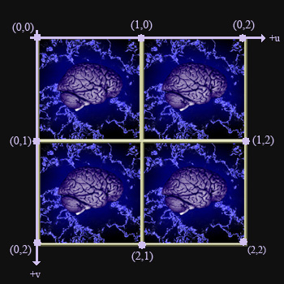
 |  | ID3D11ShaderResourceView | 纹理资源

 |  |  | 创建： D3DX11CreateShaderResourceViewFromFile（ @ Device， @ 纹理图片路径， @ 加载方式——>NULL @ 多线程时使用，表示加载该纹理时可运行程序，NULL表示加载完毕才可运行， @ 纹理资源， @ 创建结果HResult ）

 |  |  | 激活： d3d11DevCon->PSSetShaderResources( 0, 1, _纹理资源 );

 |  | ID3D11SamplerState | 采样状态

 |  |  | 采样状态描述D3D11_SAMPLER_DESC： @Filter：纹理过滤， @AddressU/V/W：当UVW坐标>1 <0时的处理方式——>D3D11_TEXTURE_ADDRESS_WRAP @MipLODBias：多级渐远纹理(mipmap)的级别偏移：即计算出级别之后强制增加级别数量 @Min/MaxLOD：最低/最高mipmap级别，MinLOD——>0，MaxLOD——>D3D11_FLOAT32_MAX @MaxAnisotropy：纹理过滤使用各向异性时的各向异性最大值 @ComparisonFunc：可以指定比较2种mipmap的比较函数——>D3D11_COMPARISON_NEVER @BorderColor：纹理寻址_边缘颜色模式的颜色

 |  |  | 创建： CreateSamplerState（ @ 采样状态描述 @ 填充变量 ）

 |  |  | 激活： d3d11DevCon->PSSetSamplers( 0, 1, _采样状态 );

像素裁剪

Clip()：当像素Alpha接近于0时将不进行渲染，即不渲染到RenderTarget及Depth/Stencil
.fx文件： float4 PS(VS_OUTPUT input) : SV_TARGET { float4 diffuse = ObjTexture.Sample( ObjSamplerState, input.TexCoord ); clip(diffuse.a - .25);————————>当透明度小于等于.25时进行裁剪 return diffuse; }

FPS

QueryPerformanceFrequency | 返回机器内部计时器的时钟频率（每秒几戳），是一个64位int型整数

QueryPerformanceCounter | 获取当前时间戳，是一个64位int型整数

StartTimer | 启动时间轴——>存储频率、开始时间戳： LARGE_INTEGER param; QueryPerformanceFrequency(&param); __int64 _频率 = double(param.QuadPart); QueryPerformanceCounter(&param); __int64 _开始时间戳 = param.QuadPart;

GetTotalTime | 获取从启动时间轴起到当前的时间： LARGE_INTEGER param; QueryPerformanceCounter(&param); return double(param.QuadPart - _开始时间戳) / _频率;

GetFrameTime | 获取每帧所消耗时间： LARGE_INTEGER param; QueryPerformanceCounter(&param); __int64 _时间戳差值 = param.QuadPart - _上一次记录时间戳; _上一次记录时间戳 = param.QuadPart if(_时间戳差值 < 0) _时间戳差值 = 0; return float(_时间戳差值) / _频率

计算FPS | ++ _帧数; if(GetTotalTime() > 1.0f)————————>FPS即1.0f秒中所绘制的帧数。 { _FPS = _帧数; _帧数 = 0; StartTimer();——————————>重新启动时间轴准备下一次计算FPS。 } _帧绘制时间 = GetFrameTime(); UpdateScene(_帧绘制时间);

渲染

InitD3D | 1、Device 2、DeviceContext 3、SwapChain 4、RenderTargetView 5、DepthStencilView：描述 + 创建 + 激活

InitScene | 1、Shader：编译 + 创建 + 激活 2、顶点缓冲：描述 + 创建 + 激活 3、索引缓冲：描述 + 创建 + 激活 4、数据格式：创建 + 激活 5、图元：激活 6、视口：创建 + 激活 7、常量缓冲：描述 + 创建 + 激活 8、渲染状态_光栅状态：描述 + 创建 9、渲染状态_混合状态：描述 + 创建 10、纹理_资源：创建 12、纹理_采样：描述 + 创建

UpdateScene | 矩阵变换

DrawScene | 1、清空渲染目标：_DeviceContext->ClearRenderTargetView（ @ 渲染目标 @ 用以清空渲染目标的颜色 ） 2、清空深度模板：_DeviceContext->ClearDepthStencilView（ @ 深度模板缓冲 @ 设置为D3D11_CLEAR_DEPTH | D3D11_CLEAR_STENCIL以清空深度 + 模板 @ 用以清空深度的数值 @ 用以清空模板的数值 ） 3、激活渲染状态(Rasterize、DepthStencil、Blend) 4、设置渲染数据——>可通过变换顶点缓冲、索引缓冲、常量缓冲(WVP)以变换数据 5、设置纹理——>资源 + 采样 6、绘制：Draw(_顶点个数，X)或DrawIndexed(_顶点个数，X，X) 7、交换双缓冲：_SwapChain->Present(0, 0);

D3D11_渲染字体
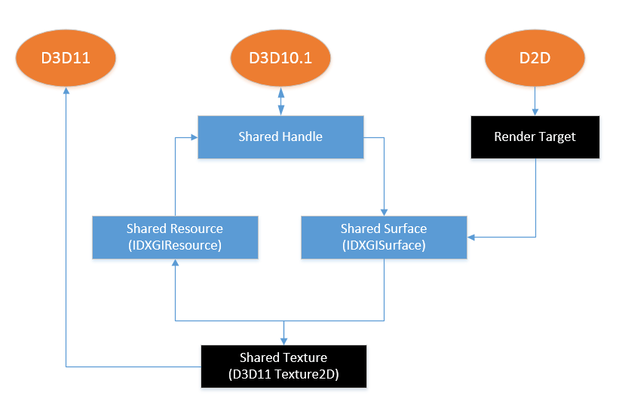
 |  | 由于D3D11和D2D不兼容，因此需要以和D2D兼容的D3D10.1为中介进行渲染： 1、D3D11创建Shared Texture 2、从Shared Texture获得Shared Resource，从Shared Resource获得Shared Handle 3、从Shared Handle创建Shared Surface 4、创建D2D Factory，由D2D Factory和Shared Surface创建RenderTarget 最终抽象化为D2D的Render Target绑定到D3D11的Shared Texture之上，以此完成2D渲染。

InitD3D

Adapter | 从适配器枚举中获取一个适配器：调用接口IDXGIFactory1函数EnumAdapters1 // 创建IDXGIFactory1 IDXGIFactory1 *DXGIFactory; HRESULT hr = CreateDXGIFactory1(__uuidof(IDXGIFactory1), (void**)&DXGIFactory); // 创建IDXGIAdapter1 IDXGIAdapter1 *Adapter; hr = DXGIFactory->EnumAdapters1(0, &Adapter);——>0表示第一个适配器 // 通过DXGIFactory创建DXGIAdapter之后即可Release DXGIFactory->Release();

Device、SwapChain 创建时参数变动 | D3D11CreateDeviceAndSwapChain( _Adapter, D3D_DRIVER_TYPE_UNKNOWN, NULL, D3D11_CREATE_DEVICE_DEBUG | D3D11_CREATE_DEVICE_BGRA_SUPPORT, NULL, NULL, D3D11_SDK_VERSION, &swapChainDesc, &SwapChain, &d3d11Device, NULL, &d3d11DevCon )

BackBuffer 描述变动 | 由于D2D只支持B8、G8、R8、A8格式，因此需要变动BackBuffer描述： bufferDesc.Width = Width; bufferDesc.Height = Height; bufferDesc.RefreshRate.Numerator = 60; bufferDesc.RefreshRate.Denominator = 1; bufferDesc.Format = DXGI_FORMAT_B8G8R8A8_UNORM; bufferDesc.ScanlineOrdering = DXGI_MODE_SCANLINE_ORDER_UNSPECIFIED; bufferDesc.Scaling = DXGI_MODE_SCALING_UNSPECIFIED;

InitD2D、D3D10.1、Dwrite

D3D10.1 | D3D10CreateDevice1( @ _适配器, @ 描述D3D10.1以何方式实现，D3D10_DRIVER_TYPE_HARDWARE, @ NULL, @ D3D10_CREATE_DEVICE_DEBUG | D3D10_CREATE_DEVICE_BGRA_SUPPORT, @ D3D10_FEATURE_LEVEL_9_3, @ D3D10_1_SDK_VERSION, @ _填充变量_d3d101Device );

 | 虽然不需要直接通过D3D10.1渲染字体到屏幕，但是仍然需要设置D3D10.1的图元以消除未设置图元而错误的警告
 | _d3d10.1 Device->IASetPrimitiveTopology(D3D10_PRIMITIVE_TOPOLOGY_POINTLIST);

Shared Texture （D3D11的Texture2D） | 描述D3D11_TEXTURE2D_DESC： @Width @Height @Format 用以渲染字体，必须设置为DXGI_FORMAT_B8G8R8A8_UNORM @MipLevels 多级渐远纹理级别 @ArraySize 1 @SampleDesc 采样描述{ Count 1 } @Usage 设置为D3D11_USAGE_DEFAULT @BindFlags 描述绑定标识，设置为D3D11_BIND_SHADER_RESOURCE | D3D11_BIND_RENDER_TARGET @MiscFlags 必须设置为D3D11_RESOURCE_MISC_SHARED_KEYEDMUTEX，以互斥纹理的使用

 | 创建： _d3dDevice->CreateTexture2D( @ _纹理描述 @ 设置为NULL @ 填充变量_shared texture )

D3D11互斥锁 | 从shared Texture获取互斥锁： _shared Texture->QueryInterface(__uuidof(IDXGIKeyedMutex), (void**)填充变量_D3D11互斥锁);

由于D3D10.1不能直接访问D3D11的Texture，因此必须通过DXGI进行交互.

shared Resource | 1、从shared Texture获取shared Resource： _shared Texture->QueryInterface(__uuidof(IDXGIResource), (void**)&填充变量_shared Resource); 2、获取shared Resource的handle： _shared Resource->GetSharedHandle(&填充变量_shared Handle); 3、释放shared Resource： _shared Resource->Release()

Shared Surface D3D10.1互斥锁 | 1、通过handle打开shared Resource，并且将其存储入shared Surface _d3d10.1 Device->OpenSharedResource(_shared Handle, __uuidof(IDXGISurface1), (void**)(填充变量_shared Surface)); 2、从shared Surface获取互斥锁 _shared Surface->->QueryInterface(__uuidof(IDXGIKeyedMutex), (void**)填充变量_D3D10.1互斥锁);

D2D Factory | 创建： ID2D1Factory *D2DFactory; hr = D2D1CreateFactory(D2D1_FACTORY_TYPE_SINGLE_THREADED, __uuidof(ID2D1Factory), (void**)&D2DFactory);

D2D Render Target | 属性D2D1_RENDER_TARGET_PROPERTIES： @type 以何方式实现D2D @pixelFormat 渲染目标的像素格式以及透明度，D2D1::PixelFormat（DXGI_FORMAT_UNKNOWN, D2D1_ALPHA_MODE_PREMULTIPLIED） @dpiX 渲染目标的水平dpi，可置空 @dpiY 渲染目标的垂直dpi，可置空 @usage @minLevel 与特性级别相关。指定最低的使用硬件渲染的特性级别，如果低于特性级别低于最小限定级别，D2D将采用软渲染

 | 创建： D2DFactory->CreateDxgiSurfaceRenderTarget( @ _Shared Surface, @ _Render Target属性, @ 填充变量_D2D Render Target );

如果D2D可视为画笔，那么Dwrite可视为画师。 Dwrite指引D2D如何绘制字体到Render Target

Dwrite Factory | 创建： DWriteCreateFactory( @ DWRITE_FACTORY_TYPE_SHARED, @ __uuidof(IDWriteFactory), @ reinterpret_cast(填充变量_Dwrite Factory) );

字体格式 | 创建： CreateTextFormat( @ font family @ font Colletion，在此设置NULL以使用系统字体 @ font weight @ font style：是一个DWRITE_FONT_STYLE枚举值，可以取值DWRITE_FONT_STYLE_NORMAL, DWRITE_FONT_STYLE_OBLIQUE, DWRITE_FONT_STYLE_ITALIC. @ 拉伸：是一个DWRITE_FONT_STRETCH 枚举值，取值从0到9 @ font size @ 字体语言：本教程中设置为en-us @ 填充变量_字体格式 )

 | 水平对齐： _TextFormat->SetTextAlignment( @ 是一个DWRITE_TEXT_ALIGNMENT 枚举值：左对齐DWRITE_TEXT_ALIGNMENT_LEADING ) 垂直对齐： _TextFormat->SetParagraphAlignment( @ 是一个DWRITE_PARAGRAPH_ALIGNMENT枚举值：上对齐DWRITE_PARAGRAPH_ALIGNMENT_NEAR、中对齐DWRITE_PARAGRAPH_ALIGNMENT_CENTER、下对齐DWRITE_PARAGRAPH_ALIGNMENT_FAR );

InitD2DScene

创建绘制字体的Square | 1、创建顶点缓冲： D3D11_BUFFER_DESC D3D11_SUBRESOURCE_DATA 2、创建索引缓冲（同1）

创建ShaderResourceView | _d3d11 Device->CreateShaderResourceView( @ shared Texture @ 设置为NULL表示使用参数1中所有数据 @ 是一个ID3D11ShaderResourceView指针，由D2D使用 )

渲染状态_混合状态

修改渲染状态 确保shared Texture背景透明 | D3D11_RENDER_TARGET_BLEND_DESC renderTargetBlendDesc; ZeroMemory( &rtbd, sizeof(renderTargetBlendDesc) ); renderTargetBlendDesc.BlendEnable = true; renderTargetBlendDesc.SrcBlend = D3D11_BLEND_SRC_COLOR; renderTargetBlendDesc.DestBlend = D3D11_BLEND_INV_SRC_ALPHA; renderTargetBlendDesc.BlendOp = D3D11_BLEND_OP_ADD; renderTargetBlendDesc.SrcBlendAlpha = D3D11_BLEND_ONE; renderTargetBlendDesc.DestBlendAlpha = D3D11_BLEND_ZERO; renderTargetBlendDesc.BlendOpAlpha = D3D11_BLEND_OP_ADD; renderTargetBlendDesc.RenderTargetWriteMask = D3D10_COLOR_WRITE_ENABLE_ALL;

RenderText

D3D互斥量 | 对于资源锁类似于取号排队： 加锁： AcquireSync(取号, 询问间隔) 解锁： ReleaseSync（下一号）

绘制字体 | 解锁D3D11 + 加锁D3D10 d2dRenderTarget->BeginDraw（） d2dRenderTarget->DrawText（ @ 绘制文本：wstring.c_str() @ 绘制文本长度：wcslen() @ Dwrite创建的字体格式 @ 绘制区域：是一个D2D::RectF变量 @ D2D画刷 ） d2dRenderTarget->EndDraw（） 解锁D3D10 + 加锁D3D11

D3D11_光线
HLSL内存管理
HLSL以4D Vector为单位进行数据打包。

Light | HLSL打包时以4D Vector为单位，dir为3D Vector，因此HLSL会取ambient的第一个成员与dir合并打包

XMFloat3 dir
XMFloat4 ambient
XMFloat4 diffuse
Light | 在3D Vector之后加入float型数据pad填充为4D Vector

XMFloat3 dir
float pad
XMFloat4 ambient
XMFloat4 diffuse

漫反射Diffuse
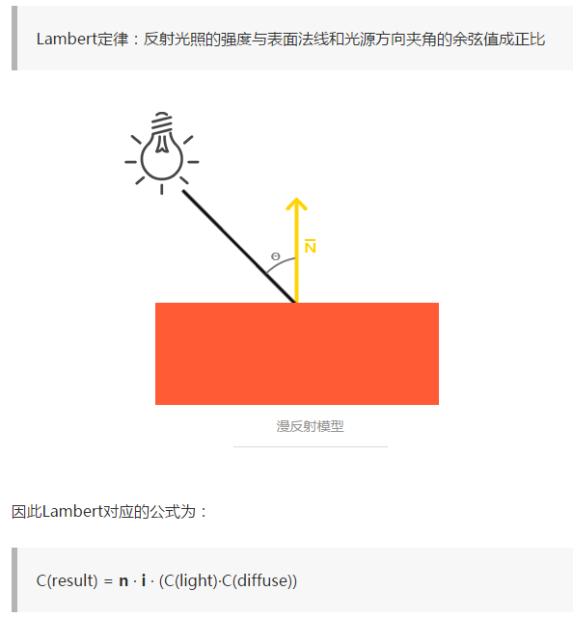

dot（N，L）算出光线和法线夹角余弦值：夹角为90度时无光，为0时光最强
乘以光的颜色Light，乘以漫反射系数Diffuse

高光Specular
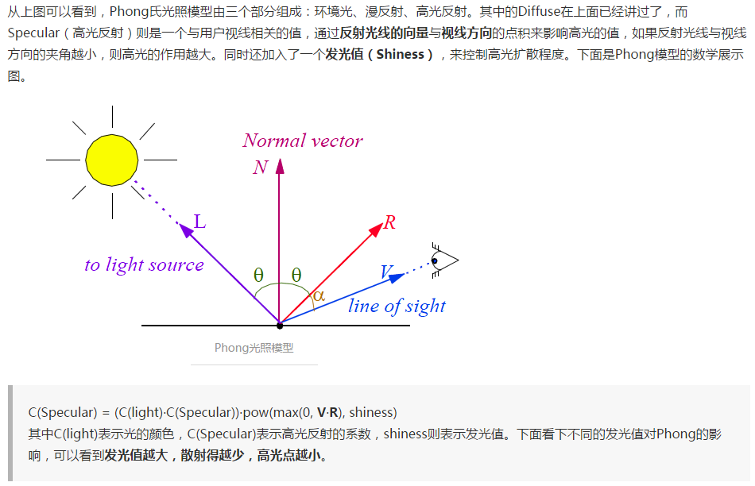

改进高光Specular
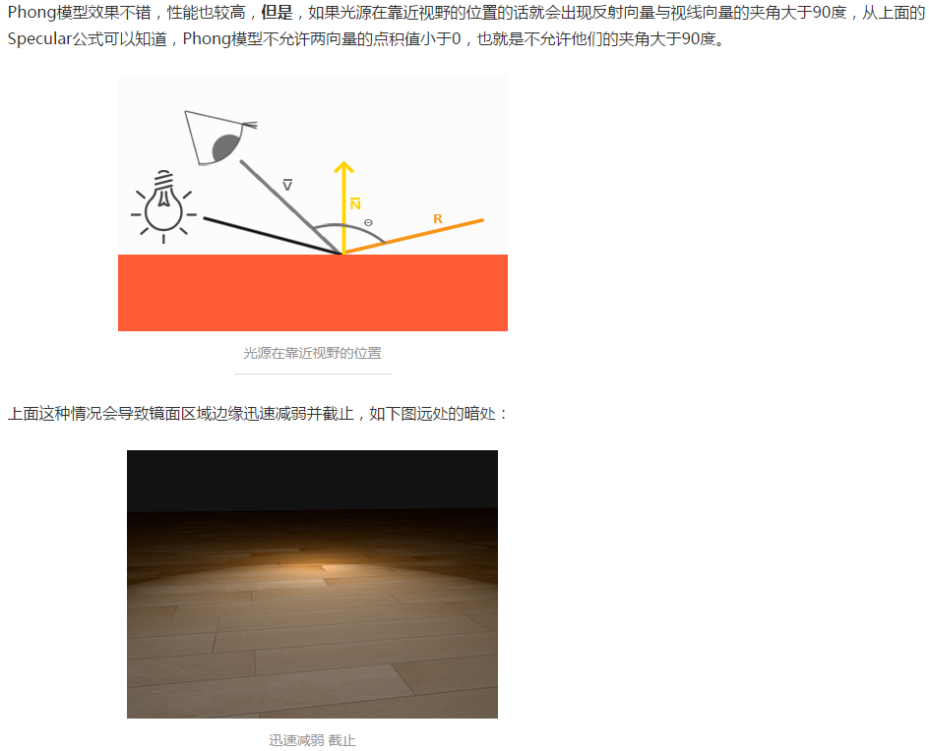

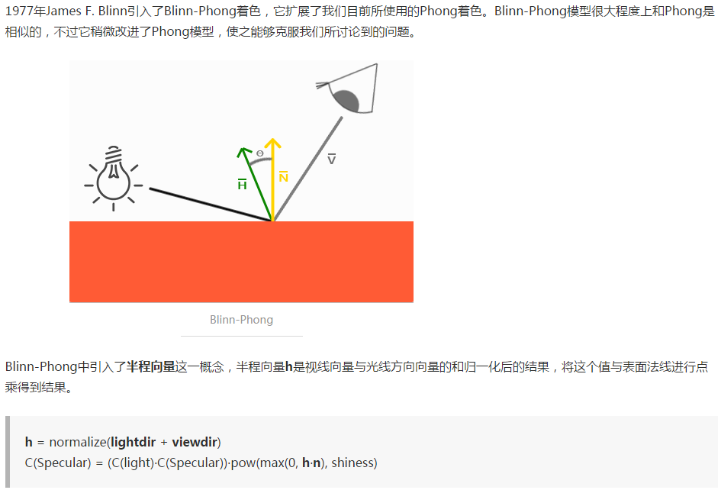

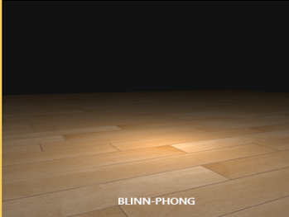

线性光 | Directional Light： @Direction：光线方向 @Ambient：环境光颜色 @Diffuse：漫反射颜色

 | Ambient： Ambient = 光的Ambient颜色 * 漫反射系数（根据纹理坐标进行采样，即纹理颜色）

 | Diffuse： Diffuse = dot（_顶点法线，_光线方向） *（光的Diffuse颜色 * 漫反射系数） dot（N，L）计算光线和顶点法线的夹角cos值，表示光直射时最亮，夹角越大越暗，光线和表面平行时亮度为0

点光 | Point Light： @Position：光源位置 @Range：光线范围 @Attenuation：衰减 Attenuation = A + (B * 与光源的距离) + (C * 与光源的距离²)

 | Ambient： Ambient = 光的Ambient颜色 * 漫反射系数

 | Diffuse： 1、计算光源到顶点距离： _光线 = _光源位置 - _顶点位置 如果距离大于点光可及最大距离，则不存在Diffuse光照 2、计算Diffuse颜色： Diffuse = dot（_顶点法线，_光线方向） *（光的Diffuse颜色 * 漫反射系数）

 | 衰减： _最终颜色 /= A + (B * _顶点和光源的距离) + (C * _顶点和光源的距离²)

Direct_Input
DirectInput 8 | 创建：DirectInput8Create( @ HINSTANCE, @ Direct Input版本，设置为DIRECTINPUT_VERSION, @ Direct Input的RIID，设置为IID_IDirectInput8, @ 填充变量_DirectInput8，是一个void*，需要预先转换 @ COM相关，设置为NULL即可 );

DirectInput Device 8 | 创建：_DirectInput->CreateDevice( @ 设置为GUID_SysKeyboard或GUID_SysMouse @ 填充变量_Direct Input Device，是一个IDirectInputDevice8指针 @ COM相关，设置为NULL即可 )

输入数据格式 | 激活：_DirectInputDevice->SetDataFormat( @ 是一个DIDATAFORMAT对象指针： c_dfDIKeyboard 标准键盘，256个字符 c_dfDIMouse 标准鼠标，3轴 + 4按键 c_dfDIMouse2 扩展鼠标，3轴 + 8按键 c_dfDIJoystick 标准摇杆，3位置轴 + 3旋转轴 + 2滑动条 + 1 POV hat + 32按键 c_dfDIJoystick2 扩展摇杆 ) CooperativeLevel：_DirectInputDevice->SetCooperativeLevel（ @ HWND @ 根据数据格式不同而不同的组合结构体： c_dfDIKeyboard c_dfDIMouse DIMOUSESTATE c_dfDIMouse2 DIMOUSESTATE2 c_dfDIJoystick DIJOYSTATE c_dfDIJoystick2 DIJOYSTATE2 ）

Direct Input Device控制权 | 取得Direct Input Device控制权： _DirectInputDevice->Acquire();

鼠标状态 | DIMOUSESTATE _鼠标状态; _鼠标Direct Input Device->GetDeviceState(sizeof(DIMOUSESTATE)，&_鼠标状态);

键盘状态 | BYTE _键盘状态[256]; _键盘Direct Input Device->GetDeviceState(sizeof(_键盘状态)，(LPVOID)&_键盘状态);

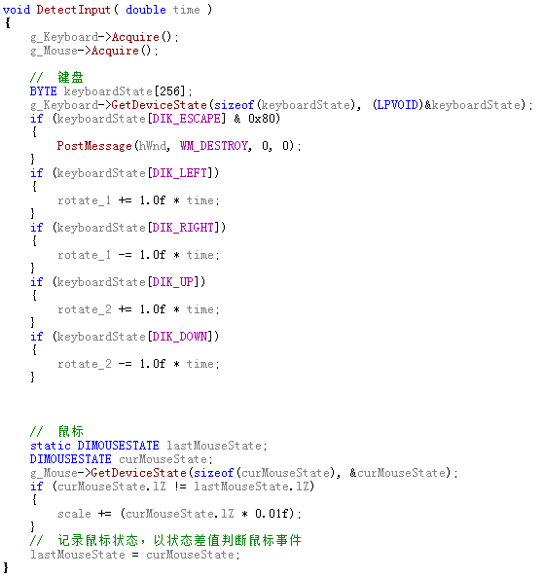
检测输入

& 0x80

& 0x80

& 0x80

& 0x80

